Planilha1
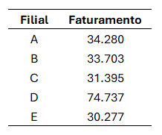
Filial | Faturamento
A | 34.280
B | 33.703
C | 31.395
D | 74.737
E | 30.277

